出席管理画面
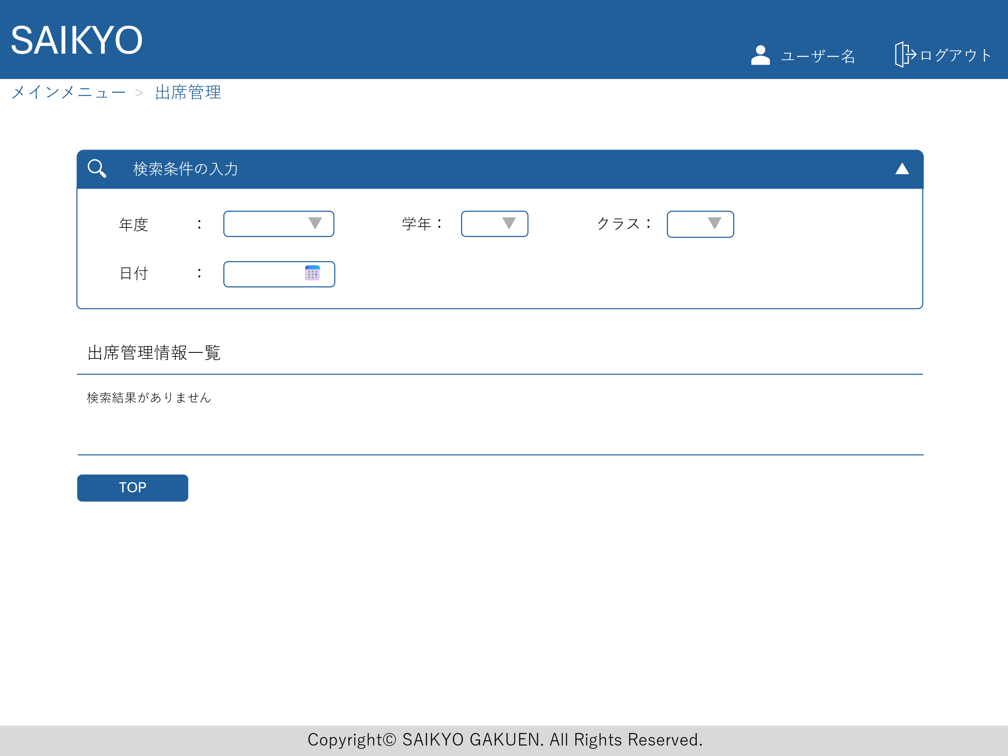
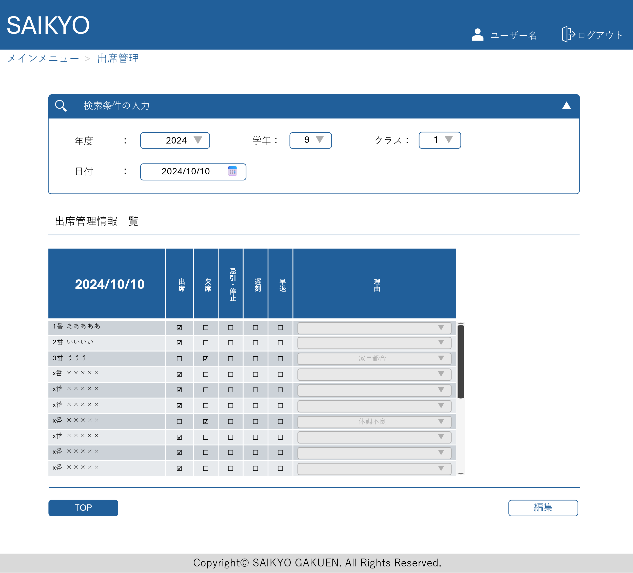
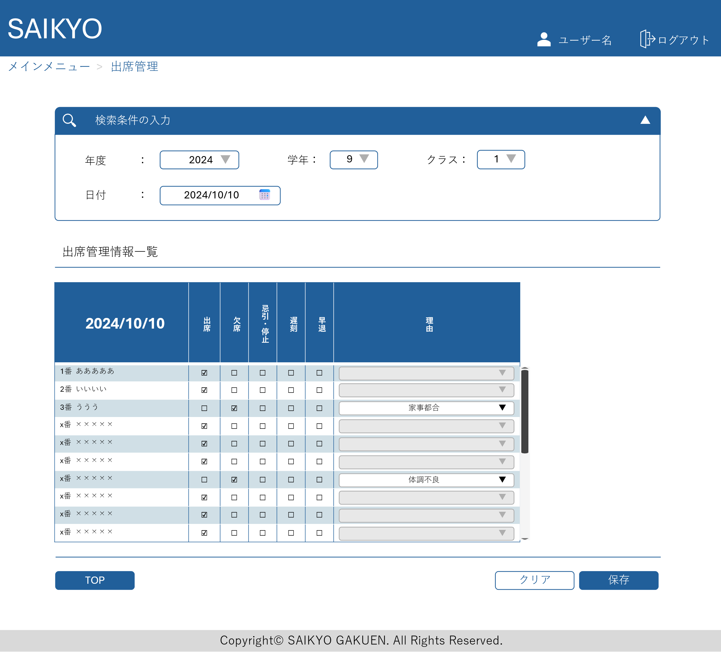
画面レイアウト | 論理名称 | 画面ID | 改訂日
 | 物理名称 | 画面名称 | 改訂者
 | 概要

